מידע נילווה
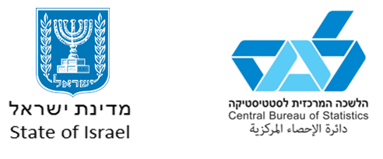

תאריך הפקה: | 28/7/2021

יחידה בלמ"ס שהפיקה את הנתונים: | אגף מערכות מידע, תחום גאוגרפיה וממ"ג

לשאלות ובירורים נא לפנות ליחידת המידע: | 02-6592666 או
 | info@cbs.gov.il

סוג ההפקה: | פרסום יזום

מונח מיוחד:
אזור סטטיסטי | יחידת שטח רציפה שנוצרת מחלוקה גאוגרפית-סטטיסטית של יישוב שבו יותר מ-10,000 תושבים. האזורים הסטטיסטיים הם יחידות גאוגרפיות קטנות והומוגניות ככל האפשר, ובאמצעותם ניתן לשקף את המאפיינים הייחודיים של אזורים בתוך היישוב. אזור סטטיסטי מונה בדרך כלל 5,000-3,000 תושבים. זוהי היחידה הגאו-סטטיסטית הקטנה ביותר שלגביה מפורסמים נתונים סטטיסטיים רשמיים.

הסבר נוסף:
- | להלן הרחובות והשכונות העיקריים של האזורים הסטטיסטיים לפי חלוקת שנת 2011. רשימת האזורים הסטטיסטיים כוללת גם אזורים סטטיסטיים שאינם למגורים.

